Datos personales
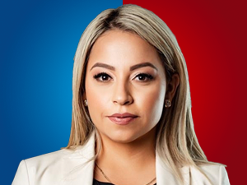

Nombres: | Raisa Irina
Apellidos: | Corral Alava
Facebook: | https://www.facebook.com/raisacorralasambleista/
Twitter: | @RaisaCorral
Descripción:

